상품제안서
쥬트 M타입 에코백 | 상품코드: F02372

 |  |  |  |  |  |  | 02-412-0044 | www.easy1.co.kr
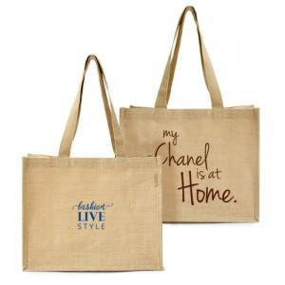

【상세/제작정보】 | 넓은 바닥면으로 넉넉한 수납이 가능한 황마 소재 마켓백

【인쇄/포장옵션】 | 실크 / OPP(비닐)

【공급단가】 | 수량 | 100~ | 300~ | 500~ | 1,000~ | 3,000~
*VAT별도 | 단가 | 2,590원 | 2,490원 | 2,400원 | 2,310원 | 2,220원

【상품 URL】 | https://dev.easy1.co.kr:443/src/goods_detail.php?gdno=2372

